収支予算書
 |  |  |  |  |  |  |  |  |  |  |  |  | (第2号様式）
（公演・展示活動助成事業）収支予算書
＜収入予算＞
費目 |  |  | 金 額 |  |  | 積算内訳 ※なるべく詳しく記入してください。
収入 | 入場料収入 （チケット代金など 単価等の内訳も明記） |  |  |  | 円

 | 助成金等収入 （当財団以外からの助成金、 企業協賛金、ご祝儀、寄付など） |  |  |  | 円

 | その他の収入 （広告収入、印刷物・グッズ販売収入など） |  |  |  | 円

 |  |  |  |  |  | ※物販物がある場合は、売上数に関わらず、制作数×価格の合計数を記入してください。
 | 小計（A) ★自動計算 |  | 0 |  | 円 | 収支差額（H＝G-A） ★自動計算 |  |  |  |  | 0 |  | 円

自己負担金（B) ★自動計算 （団体・個人資金、会員会費、出演者や出展者の 負担金・チケット買取代など） |  |  | 0 |  | 円

当財団の助成金申請額（C) |  |  |  |  | 円 | ※①助成対象経費の2分の1（I）、②収支差額（H)、 ③事業規模に応じた区分ごとの申請上限額の内、最も低い額が上限 ※千円未満切捨

収入合計（D=A+B+C） ★自動計算 |  |  | 0 |  | 円 | ※支出合計（G）と同額

＜支出予算＞
費目 |  |  | 金 額 |  |  | 積算内訳 ※なるべく詳しく記入してください。
助成対象経費（E) | 会場費 （付帯設備、冷暖房設備、 控室使用料、屋外イベントの 設備・機材レンタル代含む） |  |  |  | 円 | 公演・展示・上映会期間にかかる 会場使用料

 |  |  |  |  |  |  |  | 使用期間： 月 日～ 月 日 （内、準備 月 日～ 月 日、撤去 月 日～ 月 日）

 |  |  |  |  |  | リハーサルにかかる会場 使用料1日分

 |  |  |  |  |  |  |  | 使用日： 月 日 会場名：

 | 広報宣伝・印刷費 （デザイン費、謝礼等は除く） |  |  |  | 円

 | 小計（E） ★自動計算 |  | 0 |  | 円 | 助成対象経費の2分の１（I=E/2） ★自動計算 |  |  |  |  | 0 |  | 円

その他の事業経費（F) | 出演料・出品料 |  |  |  | 円

 | 旅費交通費 |  |  |  | 円

 | 業務委託費 |  |  |  | 円

 | 制作費 （広報物デザイン費、対象経費以外の会場使用料含む） |  |  |  | 円

 | 送付料 |  |  |  | 円

 | その他の経費 |  |  |  | 円

 | 小計（F） ★自動計算 |  | 0 |  | 円

支出合計（G=E+F) ★自動計算 |  |  | 0 |  | 円 | ※収入合計（D）と同額

※必要に応じてスペースを拡大・縮小し、ご記入ください。ただし、１ページ以内でまとめてください。
 |  |  |  |  |  |  |  |  |  |  |  |  | ※提出不要
申請上限額チェックシート

 |  | ①助成対象経費の2分の1（I）
 |  |  |  | 0 |  |  | 円

 |  |  |  | ★自動入力

 |  | ②収支差額（H) |  |  |  |  |  |  | ①、②、③の内、 | 申請上限額
 |  |  |  | 0 |  |  | 円 |  | 最も低い額 | 0 |  | 円

 |  |  |  | ★自動入力 |  |  |  |  |  | ★自動入力

 |  | ③事業規模に応じた区分ごとの申請上限額
 |  |  |  |  |  |  | 円

 |  |  |  |  |  |  | ※下記の表から
 |  |  |  |  |  |  | 該当金額を入力
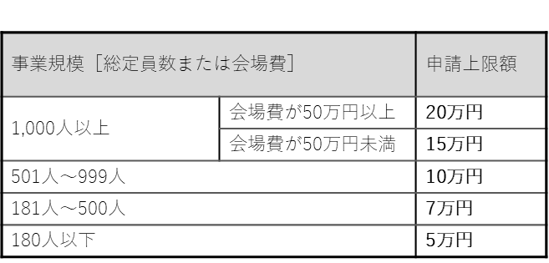
【公演・上映会】

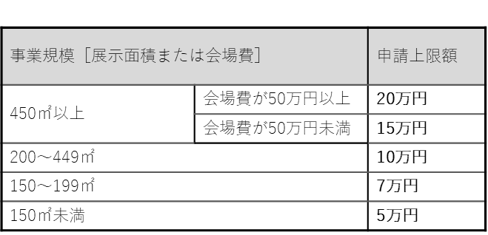
【展示】

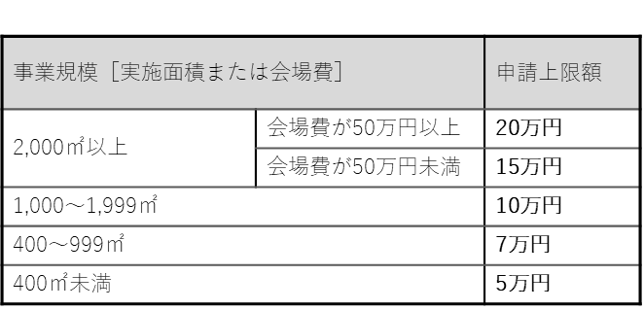
【屋外イベント】

